상품제안서
키르히탁 3단 슬림 암막 파스텔 우양산 | 상품코드: S39442

 |  |  |  |  |  |  | 02-713-8555 | www.synergygift.co.kr
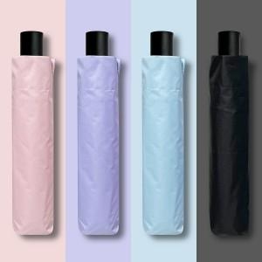 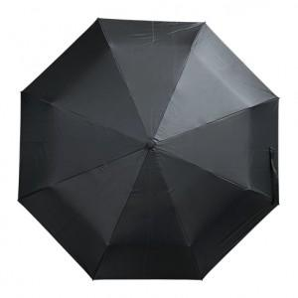 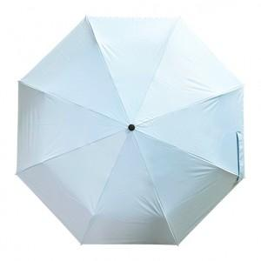

【상세/제작정보】 | <a href="https://synergygift.co.kr/adm/ext/product_form.php?gdstate=&amp;ctcode=&amp;spno=&amp;qmcode=&amp;bridx=&amp;sst=&amp;sod=&amp;sfl=&amp;stx=&amp;page=&amp;w=u&amp;gd_no=39443" style="color: rgb(0, 0, 0); text-decoration-line: none; font-family: dotum; background-color: rgb(255, 255, 255);"><span style="font-size: 12pt;">​* 기본 OPP 포장 포함입니다.</span></a> <br>

【인쇄/포장옵션】 | 실크, 풀칼라, 원단실크1도 / 포장지포장

【공급단가】 | 수량 | 30~ | 100~ | 300~ | 1,000~ | 2,000~
*VAT별도 | 하늘 | 5,900원 | 5,550원 | 5,330원 | 5,030원 | 4,940원
 | 연보라 | 5,900원 | 5,550원 | 5,330원 | 5,030원 | 4,940원
 | 검정 | 5,900원 | 5,550원 | 5,330원 | 5,030원 | 4,940원
 | 분홍 | 5,900원 | 5,550원 | 5,330원 | 5,030원 | 4,940원

【상품 URL】 | https://www.synergygift.co.kr:443/src/goods_detail.php?gdno=39442

